1. OSNOVNI PODACI
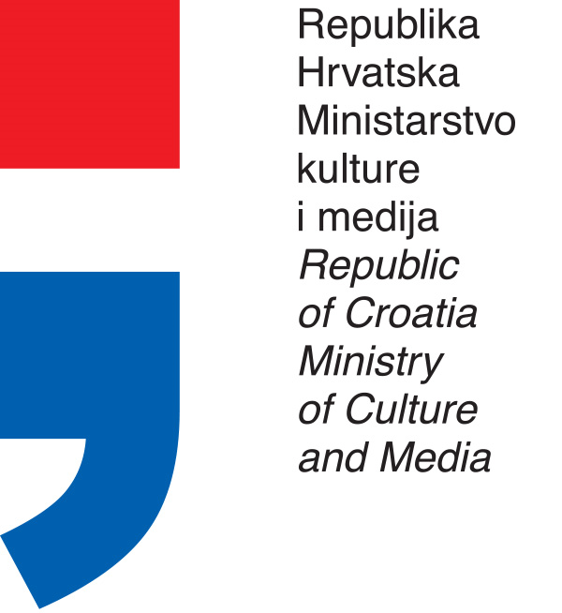

PLAN PROGRAMSKIH AKTIVNOSTI USTANOVA
U NADLEŽNOSTI MINISTARSTVA KULTURE I MEDIJA
ZA 2022. GODINU

OIB USTANOVE: |  |  | 80099091562

USTANOVA: |  |  | Državni arhiv u Bjelovaru
ADRESA: |  |  | Trg Eugena Kvaternika 3, Bjelovar
POŠTANSKI BROJ: |  |  | 43000
MATIČNI BROJ: |  |  | 3316734
 |  | RKP: | 789
 |  | PRORAČUNSKA AKTIVNOST: | A565028

PODACI O RAVNATELJU USTANOVE

 | ime i prezime: | Martina Krivić Lekić
 | telefon / mobitel: | 043/244-487 ; 091/547-7700
 | e-mail: | krivic.lekic@dabj.hr

 |  |  |  | Potpis ravnatelja ustanove

 |  |  |  | Martina Krivić Lekić

Molimo Vas, uz plan priložite:
1. Godišnji plan i program rada ustanove za 2022.
2. Detaljan opis i detaljno razrađeni troškovnik za svaki program iz plana

